美国加拿大船期表
 新势力一月第二周船期表(1.13-1.19日）
渠道名称 | 预配船公司 | 船名航次 | 装柜地点 | 起运港 | 截货入仓时间 | 预计开船 | 预计到港 | 船期
美森正班 | MAT CLX | LURLINE 086E | 广州 深圳 义乌 | 上海-长滩 | 2025-01-18 17:00:00 | 2025-01-22 | 2025-02-02 | 11
MAX快线 | MAT MAX | MATSON OAHU 021E | 广州 深圳 义乌 | 上海-长滩 | 2025-01-19 17:00:00 | 2025-01-23 | 2025-02-03 | 11
以星快船（合德统配） | ZIM ZEX | ZIM Eagle 7E | 广州 深圳 义乌 | 盐田-长滩 | 2025-01-17 17:00:00 | 2025-01-22 | 2025-02-04 | 13
 | 合德定提 | 船名航次待定 | 广州 深圳 义乌 | 上海-长滩 | 2025-01-18 17:00:00 | 2025-01-23 | 2025-02-05 | 13
洛杉矶专线 | OOCL PSX | 空班 | 华南船期 | 盐田-长滩 |  |  |  | 0
 | OOCL PVCS | COSCO SHIPPING ANDES 041E |  | 盐田-长滩 | 2025-01-19 17:00:00 | 2025-01-24 | 2025-02-09 | 16
奥克兰专线 | EMC HTW | EVER MAGI 0010-005E |  | 盐田-奥克兰 | 2025-01-15 17:00:00 | 2025-01-20 | 2025-02-10 | 21
纽约专线 | CMA SAX | COSCO SHIPPING PEONY 032E |  | 盐田-纽约 | 2025-01-20 17:00:00 | 2025-01-25 | 2025-02-25 | 31
萨凡纳专线 | EMC AUE | EVER MAX 1289-009E |  | 盐田-萨凡纳 | 2025-01-19 17:00:00 | 2025-01-24 | 2025-02-22 | 29
休斯顿专线 | EMC GME | OOCL SOUTHAMPTON 128E |  | 盐田-休斯顿 | 2025-01-18 17:00:00 | 2025-01-26 | 2025-02-21 | 26
洛杉矶专线 | EMC PCC1 | CSCL BOHAI SEA 067E | 华东船期 | 宁波-长滩 | 2025-01-18 17:00:00 | 2025-01-23 | 2025-02-09 | 17
洛杉矶专线 | ZIM ZEX | OOCL BAUHINIA 002E |  | 宁波-长滩 | 2025-01-16 17:00:00 | 2025-01-21 | 2025-02-06 | 16
洛杉矶专线 | COSCO AAC | SM BUSAN 2501E |  | 宁波-长滩 | 2025-01-18 17:00:00 | 2025-01-23 | 2025-02-05 | 13
奥克兰专线 | EMC CPS | EVER FRANK 1152-023E |  | 宁波-奥克兰 | 2025-01-16 17:00:00 | 2025-01-21 | 2025-02-11 | 21
纽约专线 | EMC NUE2 | OOCL SINGAPORE 057E |  | 上海-纽约 | 2025-01-20 17:00:00 | 2025-01-25 | 2025-02-18 | 24
萨凡纳专线 | EMC NUE | EVER FULL 1198E |  | 宁波-萨凡纳 | 2025-01-16 17:00:00 | 2025-01-21 | 2025-03-01 | 39
加拿大专线 | SML PNS | SM QINGDAO 2501E | 华东船期 | 宁波-温哥华 | 2025-01-04 17:00:00 | 2025-01-13 17:00:00 | 2025-01-17 | 45691 | 17
加拿大专线 | SML PNS | BELLAVIA 058N |  | 宁波-多伦多 | 2025-01-04 17:00:00 | 2025-01-10 17:00:00 | 2025-01-16 | 45699 | 26
加拿大专线 | COSCO OPNW | SM QINGDAO 2501E | 华南船期 | 盐田-温哥华 | 2025-01-02 17:00:00 | 2025-01-10 17:00:00 | 2025-01-15 | 45691 | 19
加拿大专线 | COSCO OPNW | SM QINGDAO 2501E |  | 盐田-多伦多 | 2025-01-08 17:00:00 | 2025-01-10 17:00:00 | 2025-01-15 | 45703 | 31
新锐之力，物流领航 势兴之光，速达北美 力求卓越，服务至上

美国极速上架专线
美国极速上架专线 Amazon Freight服务 |  |  | 返回目录
邮编 | 21KG+ | 签收时效（开船起算） |  | 注意事项

美西邮编8,9开头 | 8.5 | 25-30自然日 |  | 1.不包税材积比1:363.包税单件收费重8KG起,不足8KG以8KG计费，所有货物单边整票取整。 2.不同的FBA地址需要分票发货，单票起收重量21KG； 3.非亚马逊地址发货请提供收货人公司名称及税号，单询。
美中邮编4,5,6,7开头 | 9.5 | 25-35自然日
美东邮编0,1,2,3开头 | 10 | 25-35自然日
渠道卖点： 1.不需要合仓；节约配置费，0-7邮编冷门仓也可以开船35天内签收上架 2.Amazon Freight服务；不会出现删约，推约，瑕疵费用等等，最快当天签收，2小时内上架！！！ 3.不会产生警告和移仓费或者配置费，如产生并提供证明由新势力承担该费用。（PO必须首次使用，否则产生费用客户自己承担）

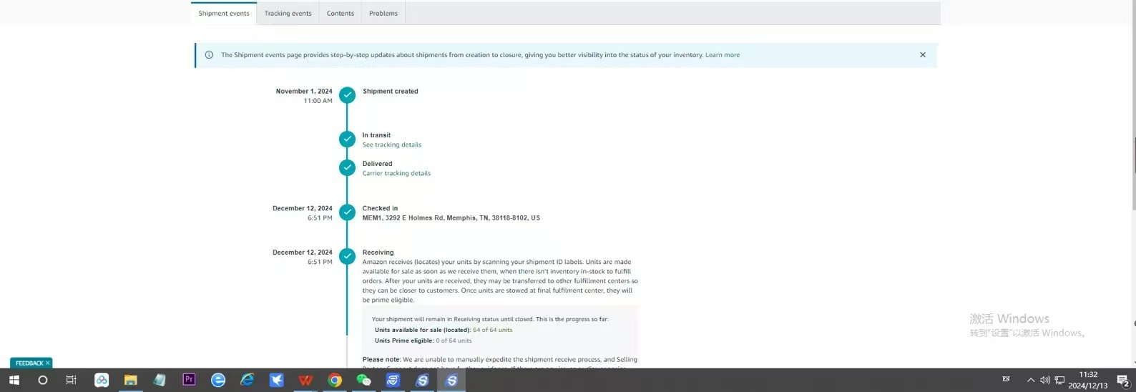
 |  |  |  | 附加费费用: 1.大尺寸货物 (1)单边尺寸超过120CM +1.5元 KG，单边尺寸超过150CM不超过220CM，+3元 KG，如超过220CM请单询我司客服人员。 (2)外围长超330CM,+2元 KG；外围长超500CM，+4元 KG；外围长超570CM单询。 2.超重件货物： (1)单件大于等于30KG，+RMB1 KG； (2)单件大于50KG，+RMB2 KG；单件大于68KG每件，单独询问。 3.报关费： 出口报关费：400RMB 票；2）因退税要求我司出提单，我司需收取500RMB 提单。
 |  | 最新上架时效 冷门仓首选

 |  |  |  | 特别提醒： 承诺时效不包括海关查验和美国节假日等不可抗力：港口工人罢工、天气原因、爆仓 亚马逊删约、推约、拒收、不放约、码头拥堵、柜子入封闭区、疫情、UPS漏扫描等。
 |  |  |  | 特别提示： 如客户一旦同意接收我司服务，我司默认客户已详细阅读过此价格表备注内容，并接受此价格表各项条款。

以星海卡限时达
 以星海卡限时达 |  |  |  |  |  | 返回目录 |  | 1
仓库代码 | 深圳 广州 中山 佛山 东莞 上海 义乌 杭州 宁波 苏州 |  | 福建厦门 泉州 山东青岛 |  | 签收时效 (船开起算) |  | 注意事项
 | 12KG+ | 51KG+ | 12KG+ | 51KG+
 |  |  |  |  |  |  | 1.不包税材积比1:363.包税单件收费重8KG起,不足8KG以8KG计费，所有货物单边整票取整。 2.不同的FBA地址需要分票发货，单票起收重量12KG； 3.非亚马逊地址发货请提供收货人公司名称及税号，单询。
ONT8 | 10.30 | 8.30 | 10.30 | 8.30 | 30-35天签收
LAX9 | 10.30 | 8.30 | 10.30 | 8.30 | 30-35天签收
LGB8 | 10.30 | 8.30 | 10.30 | 8.30 | 30-35天签收
SBD1 | 10.30 | 8.30 | 10.30 | 8.30 | 30-35天签收
SMF3 | 10.90 | 8.90 | 10.90 | 8.90 | 30-35天签收 |  | 附加费费用: 1.大尺寸货物 (1)单边尺寸超过120CBM不超过150CM，+1.5元 KG，单边尺寸超过150CM不超过220CM，+3元 KG，如超过220CM请单询我司客服人员。 (2)外围长超330CM,+2元 KG；外围长超500CM，+4元 KG；外围长超570CM单询。 2.超重件货物： (1)单件大于等于30KG，+RMB1 KG； (2)单件大于50KG，+RMB2 KG；单件大于68KG每件，单独询问。 3.报关费： 出口报关费：400RMB 票；2）因退税要求我司出提单，我司需收取500RMB 提单。
SCK4 | 10.90 | 8.90 | 10.90 | 8.90 | 30-35天签收
LAS1 | 10.90 | 8.90 | 10.90 | 8.90 | 30-35天签收
GYR3 | 10.90 | 8.90 | 10.90 | 8.90 | 30-35天签收
GYR2 | 10.90 | 8.90 | 10.90 | 8.90 | 30-35天签收
VGT2 | 10.90 | 8.90 | 10.90 | 8.90 | 30-35天签收
FTW1 | 12.80 | 10.80 | 12.80 | 10.80 | 30-35天签收 |  | 特别提醒： 承诺时效不包括海关查验和美国节假日等不可抗力：港口工人罢工、天气原因、爆仓 亚马逊删约、推约、拒收、不放约、码头拥堵、柜子入封闭区、疫情、UPS漏扫描等。
IAH3 | 12.80 | 10.80 | 12.80 | 10.80 | 30-35天签收 |  | 特别提示： 如客户一旦同意接收我司服务，我司默认客户已详细阅读过此价格表备注内容，并接受此价格表各项条款。
IND9 | 12.80 | 10.80 | 12.80 | 10.80 | 30-35天签收
MDW2 | 12.80 | 10.80 | 12.80 | 10.80 | 30-37天签收
FWA4 | 12.80 | 10.80 | 12.80 | 10.80 | 30-40天签收
ORD2 | 12.80 | 10.80 | 12.80 | 10.80 | 30-40天签收
AMA1 | 12.80 | 10.80 | 12.80 | 10.80 | 30-40天签收
MEM1 | 12.80 | 10.80 | 12.80 | 10.80 | 30-40天签收
MQJ1 | 12.80 | 10.80 | 12.80 | 10.80 | 30-35天签收
SAT1 | 12.80 | 10.80 | 12.80 | 10.80 | 30-35天签收
DFW6 | 12.80 | 10.80 | 12.80 | 10.80 | 30-35天签收
SCK8 | 12.60 | 10.60 | 12.60 | 10.60 | 30-35天签收
FAT2 | - | 9.20 | - | 9.20 | 30-35天签收
ABQ2 | 12.40 | 10.40 | 12.40 | 10.40 | 30-35天签收
PSC2 | 12.60 | 10.60 | 12.60 | 10.60 | 30-35天签收
BFL2 | 10.70 | 8.70 | 10.70 | 8.70 | 30-35天签收
MIT2 | 10.70 | 8.70 | 10.70 | 8.70 | 30-35天签收
GEU2 | 10.90 | 8.90 | 10.90 | 8.90 | 30-35天签收
GEU3 | 10.90 | 8.90 | 10.90 | 8.90 | 30-35天签收
GEU5 | 10.90 | 8.90 | 10.90 | 8.90 | 30-35天签收
KRB1 | - | 9.50 | - | 9.50 | 30-35天签收
KRB4 | - | 9.20 | - | 9.20 | 30-35天签收
XLX7 | - | 9.20 | - | 9.20 | 30-35天签收
LGB6 | - | 9.20 | - | 9.20 | 30-37天签收
SBD2 | - | 9.20 | - | 9.20 | 30-37天签收
SNA4 | - | 9.20 | - | 9.20 | 30-37天签收
JOT1 | - | 8.90 | - | 8.90 | 30-37天签收
QXY5 | - | 9.60 | - | 9.60 | 30-37天签收
IUSP | 10.70 | 8.70 | 10.70 | 8.70 | 30-37天签收
IUSQ | 10.70 | 8.70 | 10.70 | 8.70 | 30-37天签收
IUSJ | 10.70 | 8.70 | 10.70 | 8.70 | 30-40天签收

加拿大FBA仓对照表
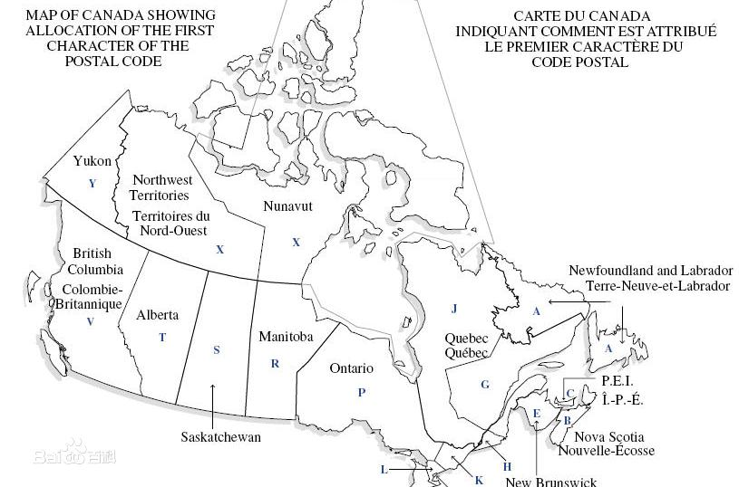
加拿大FBA仓对照表 |  |  |  |  | 返回目录
仓库代码 | 地址 | 城市 | 州 | 邮编 |  | 返回目录
YVR1 | 450 Derwent PL Delta,British Columbia V3M 5Y9 | Vancouver | BC | V3M 5Y9
YVR2 | 450 Derwent PL Delta,British Columbia V3M 5Y9 | Vancouver | BC | V3M 5Y9
YVR3 | 109 Braid Street New Westminster,BC V3L 5H4 | New Westminster | BC | V3L 5H4
YVR4 | 4189 Salish Sea Way Tsawwassen BC V4M 0B9 | TSAWWASSEN, | BC | V4M 0B9
YXX2 | 16131 Blundell Rd, | RICHMOND | BC | V6W 0A3
YYZ1 | 6363 Millcreek Drive | Mississauga | ON | L5N 1L8
YYZ2 | 2750 Peddie Rd. | Milton | ON | L9T 6Y9
YYZ3 | 7995 Winston Churchill Blvd. | Brampton | ON | L6Y 5Z4
YYZ4 | 8050 Heritage Road | Brampton | ON | L6Y 0C9
YYZ7 | 12724 Coleraine Dr | Bolton | ON | L7E 4L8
YYZ9 | 900 Passmore Ave | Scarborough | ON | M1X 0A1
YHM1 | 110 aeropark dr, mt hope, | HAMILTON | ON | L0R 1W1
YOO1 | 789 Salem Rd N, Ajax, ON L1Z 1G1 | Ajax | ON | L1Z 1G1
YOW1 | 5225 Boundary Rd | Navan | ON | K4B 1P6
YYC1 | 293069 Colonel Robertson Way and Crossiron Blvd Calgary, Alberta T4A 1C6 Canada | Calgary,AB | AB | T4A 1C6
YEG1 | 1440 39 AVE Nisku, AB T9E 0B4 CA | Edmonton,AB | AB | T9E 0B4
YUL2 | 3000 Rue Louis A Amos | Lachine | QC | H8T 3P8
YEG2 | 27383 92 Ave | Edmonton | AB | T7X 5A6
YOW3 | 222 Citigate Dr | Barrhaven | ON | K2J 6K7

